작성방법
* 매핑항목정의서 작성방법
● Interface 개정이력
- 버전은 V1.0 을 최초작성으로 하여 변경사항 발생시 0.1씩 버전업을 하고, 변경내용과 작성자를 기입한다.
- 변경시 이전 최종본은 EAI팀에 요청하여 전달받아 수정 / 변경하여 작성하도록 한다.
● 개요
해당 인터페이스의 요건을 기술적/업무적으로 정확하게 기술한다.
인터페이스 목록에 확정된 요건을 작성 대상으로 한다.
● 항목별 설명

 | No | 항목 | 내용 | 예시
 | 1 | 인터페이스 명 | 인터페이스 목록에 기술된 인터페이스 명(한글) | 가격미결현황
 | 2 | 인터페이스 개요 | 인터페이스 개요(목적)를 간략히 서술한다. | 부품가격 미결정 정보를 일단위로 전송
 | 3 | 인터페이스 상세 | 인터페이스에 요건에 대한 내용을 간략히 기록한다. | 처리년월은 현재일 기준으로 입력처리(시스템 년월)
 | 4 | 매핑스펙 작성자 | 인터페이스의 매핑스펙을 작성한 담당자
 | 5 | 매핑스펙 작성일 | 인터페이스의 매핑스펙을 작성한 날짜
 | 6 | 인터페이스 ID | EAI 인터페이스 명명규칙에 따라 생성한 인터페이스 ID을 기록한다.
 | 7 | 전송유형 | Source와 Target 시스템 간 인터페이스 방향성에 대한 설명 기술 | 1:1, 1:N, N:1, N:M
 | 8 | Interface TYpe | ◇ Sync : 수신측의 결과 메시지가 반드시 리턴되는 형태
 |  |  | ◇ Async : 수신측의 결과 메시지 리턴이 없는 형태 (STEP2 미존재)
 | 9 | Interface Mode | ◇ Batch : Schedule 혹은 정기적 event driven 방식 작업
 |  |  | ◇ Realtime : 실시간 인터페이스
 | 10 | 1회전송건수 | 인터페이스시 1회 전송 건수 최대 예상치 (Table 구조의 최대 기준) | 10,000건
 | 11 | Record단위 Size | 1회 전송시 포함되는 1개의 Record 예상 Size ※ 1회전송건수 * Record단위 Size = 1회 전송시 메시지 Size 추산용 | 250(kb)
 | 12 | 1일전송건수 | 인터페이스시 1일 전송 I/F 이벤트 발생건수 예상치 | 100,000건
 | 13 | 1개월전송건수 | 인터페이스시 1개월 전송 I/F 이벤트 발생건수 최대 예상치 | 1,000,000건
 | 14 | 시스템명 | Source or Target시스템 명을 기술한다. | SAP-ECC
 | 15 | 시스템담당자 | 시스템 담당자명,전화번호,이메일 | 홍길동,2253-1193, hgd@naver.com
 | 16 | 연계패턴 | 송/수신 시스템과 PO 시스템이 연계하는 패턴을 기술 | ABAP Proxy
 | 17 | Mapping Rule | 각 컬럼별 매핑 시 필요사항 등을 기술한다. | 고정 상수 값 'S' 를 갖는다.
 | 18 | Source 시스템 추출조건 | 데이터 추출 조건을 기록한다. | AA 필드가 'A'인것만 추출, DB일 경우 SQL 문 등 기술
 | 19 | Target 시스템 처리조건 | 타겟시스템이 DB 일 경우 UPDATE_INSERT/DELETE_INSERT/INSERT 등과 같은 처리방식 등을 기술한다. | UPDATE_INSERT 처리
 | 20 | 에러처리 방법 | 전송 도중 시스템 및 Data문제로 인한 Error 발생시 처리 규칙 | 에러 발생시 소스 테이블에 로그 기록
 | 21 | 기타 | 인터페이스 처리시 기타 반영이 필요한 조건 기술

Mapping Spec
Interface Mapping Specification
인터페이스 명 |  |  | 가격정보_공급가/공급율/수수료율 정보 인터페이스
인터페이스 개요 |  |  | PRM 시스템으로 가격정보_공급가/공급율/수수료율 정보 인터페이스
인터페이스 상세 |  |  | PRM 시스템으로 가격정보_공급가/공급율/수수료율 정보 인터페이스
맵핑스펙 작성자 |  |  | 김병선 |  |  | 매핑스펙 작성일 |  | 2020-11-13
인터페이스 ID |  |  | PP0030(EAI팀에서 부여함) |  |  | 전송유형 |  | 1:1
Interface Type |  |  |  |  |  | Interface Mode
1회 전송건수 |  |  |  |  |  | Record단위 Size
1일 전송건수 |  |  |  |  |  | 1개월 전송건수
Source 시스템 |  |  |  |  |  | Target 시스템
시스템명 |  |  | SAP SD |  |  | 시스템명 |  | PRM
시스템 담당자(연락처) |  |  | 김병선부장 |  |  | 시스템 담당자(연락처) |  | 최운환부장
연계패턴 |  |  |  |  |  | 연계패턴
STEP 1.
Requst
Message
Structure |  | PO_COMMON (1..1) |  |  |  | Structure |  | PO_COMMON (1..1)
순번 | Field | Key | Desc. | Type | Size | Field | Key | Desc. | Type | Size | MAPPING | 비고
CS1 | IF_CODE |  | 인터페이스 ID + 명 | CHAR | 255 | IF_CODE |  | 인터페이스 ID + 명 | CHAR | 255 |  | PO에서 셋팅
CS2 | IF_STAT |  | 인터페이스 성공유무 | CHAR | 1 | IF_STAT |  | 인터페이스 성공유무 | CHAR | 1 |  | S or E
CS3 | IF_MSG |  | 인터페이스 메세지 | String |  | IF_MSG |  | 인터페이스 메세지 | String
CS4 | IF_SDATE |  | 인터페이스 전송날짜 | CHAR | 10 | IF_SDATE |  | 인터페이스 전송날짜 | CHAR | 10 |  | YYYY-MM-DD
CS5 | IF_STIME |  | 인터페이스 전송시간 | CHAR | 8 | IF_STIME |  | 인터페이스 전송시간 | CHAR | 8 |  | HH:MM:SS
CS6 | IF_USER |  | 인터페이스 전송자 | CHAR | 255 | IF_USER |  | 인터페이스 전송자 | CHAR | 255
CS7 | IF__MSGID |  | 인터페이스 메세지ID | String |  | IF__MSGID |  | 인터페이스 메세지ID | String |  |  | PO에서 셋팅
Output |  |  |  |  |  | Input
순번 | Field | Key | Desc. | Type | Size | Field | Key | Desc. | Type | Size | MAPPING | 비고
A1
A2 |  |  |  |  |  |  |  |  |  |  |  |  | 같은날 2번이상 변경시 처리 로직 확인 후 통보
A3 |  |  |  |  |  |  |  |  |  |  |  |  | ==> ORDER BY IF_MSGID 로 우선순위로 처리해야 함.
A4
Table |  | 테이블명 기입 (1..N) |  |  |  | Table |  | IF_SUPP_PRC_MST
순번 | Field | Key | Desc. | Type | Size | Field | Key | Desc. | Type | Size | MAPPING | 비고
 |  |  | 작업구분 |  |  | JOB_DIV |  | 작업구분 | CHAR | 1 |  | C/U/D
B1 | TYPECD |  | 가격구분 | CHAR | 1 | SUPP_TP |  | 가격구분 | CHAR | 1 |  | 순위 개념 | TB_BAS_ITEM_SHOP_SUPP_RATE -> 신규테이블 | 1:공급가, 2:공급율(고객그룹2/자재코드기준), 3:공급율(고객그룹2 기준), 4:매장수수료율
B2 | KVGR2 |  | 채널(중) | CHAR | 3 | CHAIN_LCLS_CD |  | 가맹대분류코드 | CHAR | 10 |  | 직영점,가맹점 |  | 수수료율은 확인 후 통보
B3 | KUNNR |  | 매장코드 | CHAR | 10 | SHOP_CD |  | 매장코드 | CHAR | 10
B4 | MATNR |  | 자재코드 | CHAR | 18 | ITEM_CD |  | 품목코드 | CHAR | 20
B5 | AMOUNT |  | 금액 | DEC | 17,2 | LAST_OUTPRC |  | 최종출고가 | DEC | 20,5 |  |  | 가격구분이 2(공급율)일 경우 율에 해당하는 숫자가 온다.
B7 | KMEIN |  | 판매단위 | CHAR | 3 | ORD_UNIT_CD |  | 주문단위코드 | CHAR | 20 |  |  | 가격구분 1(공급가)일 경우 EA, 가격구분이 2(공급율)일 경우 %
B8 | DATAB |  | 유효시작일자 | DATS | 8 | APPLY_STT_DT |  | 적용시작일자 | CHAR | 8
B9 | DATBI |  | 유효종료일자 | DATS | 8 | APPLY_END_DT |  | 적용종료일자 | CHAR | 8 |  |  |  |  |  | 가격정보
B10 | LOEVM |  | 상태 | CHAR | 1 | USE_YN |  | 사용여부 | CHAR | 1 |  |  |  |  |  | 공급가(자제) | 공급률(고객/자재) | 공급률(고객) | 매장수수료율
 |  |  |  |  |  |  |  |  |  |  |  |  |  | 컬럼명 | SUPP_TP | 1 | 2 | 3 | 4
 |  |  |  |  |  |  |  |  |  |  |  |  |  |  | LAST_OUTPRC | 10000 | 55 | 50 | 40
STEP 2.
Response
Message
Structure |  | PO_COMMON (1..1) |  |  |  | Structure |  | PO_COMMON (1..1) |  |  |  |  |  |  | ORD_UNIT_CD | EA | % | % | %
순번 | Field | Key | Desc. | Type | Size | Field | Key | Desc. | Type | Size | MAPPING | 비고 |  |  |  | 매장,자재,단가 | 미샤, 자재,율 | 눙크(어퓨), 율
CR1 | IF_CODE |  | 인터페이스 ID + 명 | CHAR | 255 | IF_CODE |  | 인터페이스 ID + 명 | CHAR | 255 |  | PO에서 셋팅
CR2 | IF_STAT |  | 인터페이스 성공유무 | CHAR | 1 | IF_STAT |  | 인터페이스 성공유무 | CHAR | 1 |  | S or E
CR3 | IF_MSG |  | 인터페이스 메세지 | String |  | IF_MSG |  | 인터페이스 메세지 | String
CR4 | IF_SDATE |  | 인터페이스 전송날짜 | CHAR | 10 | IF_SDATE |  | 인터페이스 전송날짜 | CHAR | 10 |  | YYYY-MM-DD
CR5 | IF_STIME |  | 인터페이스 전송시간 | CHAR | 8 | IF_STIME |  | 인터페이스 전송시간 | CHAR | 8 |  | HH:MM:SS
CR6 | IF_USER |  | 인터페이스 전송자 | CHAR | 255 | IF_USER |  | 인터페이스 전송자 | CHAR | 255
CR7 | IF__MSGID |  | 인터페이스 메세지ID | String |  | IF__MSGID |  | 인터페이스 메세지ID | String |  |  | PO에서 셋팅
Input |  |  |  |  |  | Output
순번 | Field | Key | Desc. | Type | Size | Field | Key | Desc. | Type | Size | MAPPING | 비고
C1 | O_MSGTYP |  | 오류여부 | CHAR | 1
C2 | O_MASSAGE |  | 오류메세지 | CHAR | 1000

Table |  | 테이블명 기입 (1..N) |  |  |  | Table |  | 테이블명 기입 (1..N)
순번 | Field | Key | Desc. | Type | Size | Field | Key | Desc. | Type | Size | MAPPING | 비고
D1
D2
D3
D4
D5
맵핑 Rule |  | 번호 | 내역
 |  | R1
 |  | R2
Source 시스템 추출 조건
Target 시스템 처리조건
기타

문의
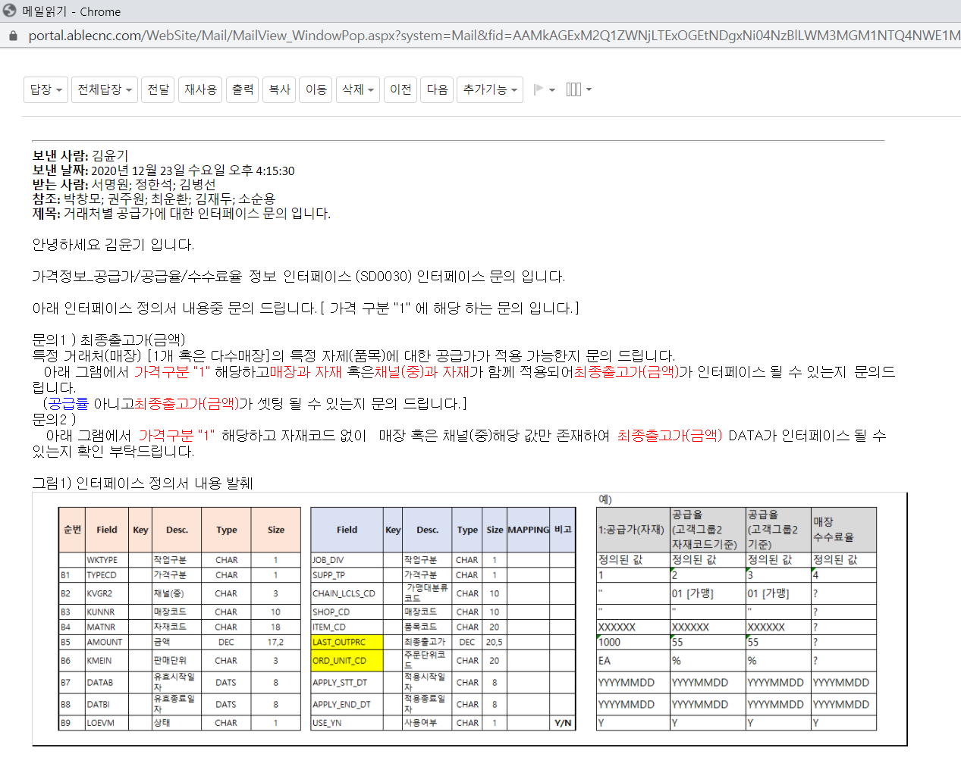

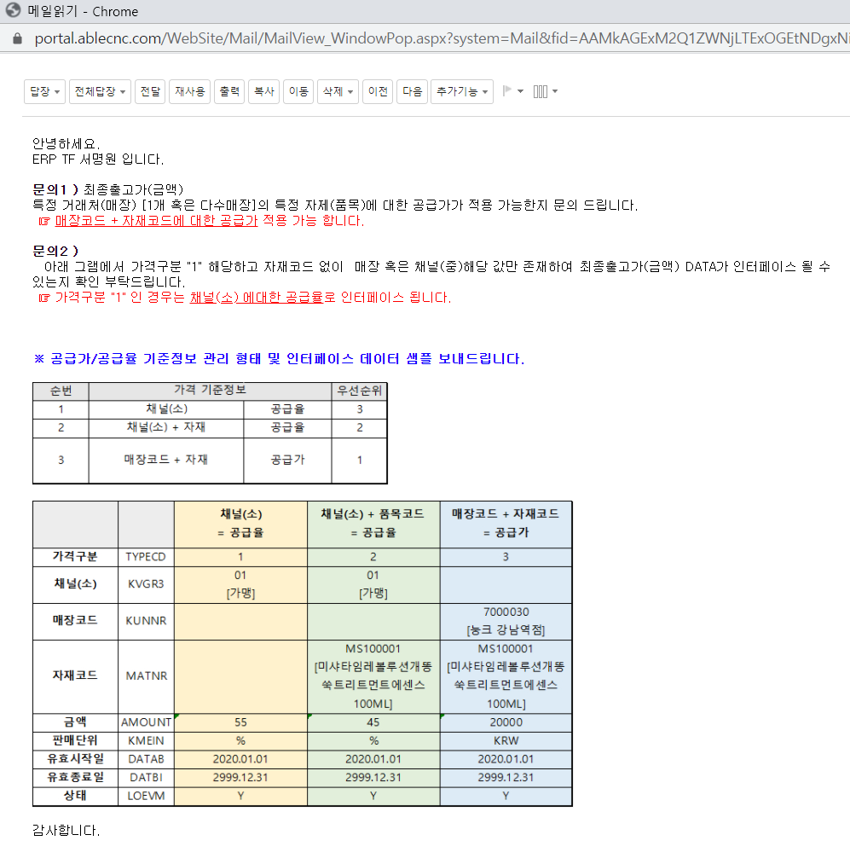

가격구분 1 과 3이 바뀌면 됨.

